Sheet2
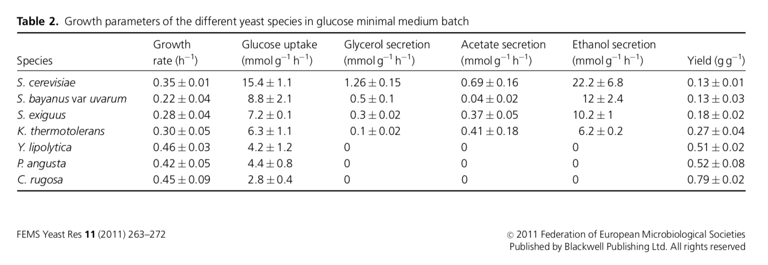
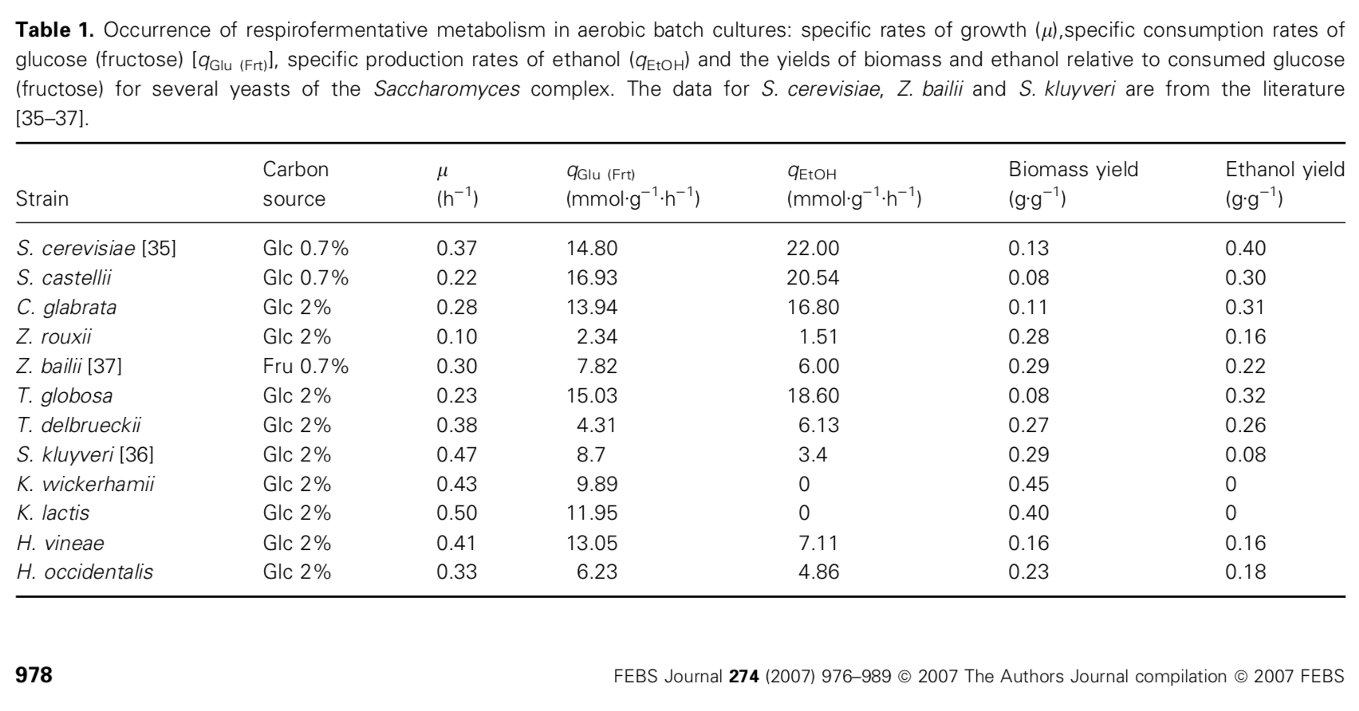
NATURE COMMUNICATIONS | DOI: 10.1038/s41467-018-07430-4
 | μ (h-1) | qsc [g g-1 h-1] | qEtOHd [g g-1 h-1] | YX/Se [g g-1] | YEtOH/Sf [g g-1]
K. phaffii - control | 0.27 | 0.53 | 0 | 0.51 | 0.03
K. phaffii GAL4-like overexpression | 0.22 | 0.91 | 0.28 | 0.24 | 0.31

